ТЕХ ОТЧЕТ
РАБОЧИЙ ТЕХНИЧЕСКИЙ ОТЧЕТ |  |  |  |  | № 095286
 |  |  |  |  | ДАТА: 13.02.2020
Ф.И.О. владельца а/м |  |  |  | Имангожаева Злиха Ормановна
Ф.И.О. составившего отчет |  |  |  | Магамедова Ю.Д.
Номер телефона с кодом города |  |  |  | 7 (702) 7800665
Модель |  |  | Идентификационный номер автомобиля |  | Пробег | Дата продажи
Ravon Nexia R 3 |  |  | MX1TA69V9KA095286 |  | 14811 | 2019-11-08
Обстоятельства при которых обнаружена проблема |  |  |  | Описание проблемы
 |  |  |  | По словам клиента:со второй на третью переключается со звуком ,хрустом это происходит когда машина немного постоит ,вторая проблема при обьезде препятствия при нажатии на газ обороты с рывком поднимаются как будто трогаешься со второй. При визуальном осмотре: Дефект присутствует. Уровень масла в акпп в норме, масло темное. Проведенные мероприятия:Перепрограмирование акпп (результатов нет), тест драйв в режиме типтроник (результатов нет), компьютерная диагностика (ошибок нет)
А. |  | Автомобиль стоял, двигатель не работал
В. | Автомобиль находился в движении: |  |  | Информация относительно проблемы (Приложить чертеж или фотграфию неисправности)
 |  | При торможении
 |  | При переходе от ускорения к накату
 |  | При переключение на задний ход |  | 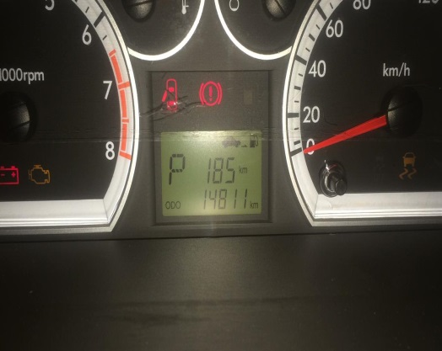 | 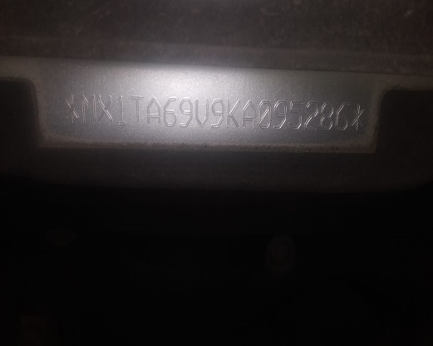
 |  | При повороте
 |  | При ускорении
 |  | При замедлении
 |  | При ______ оборотах в минут
 |  | При любой скорости
 |  | На неровной дороге
 |  | На _____ передаче
С. | При использовании:
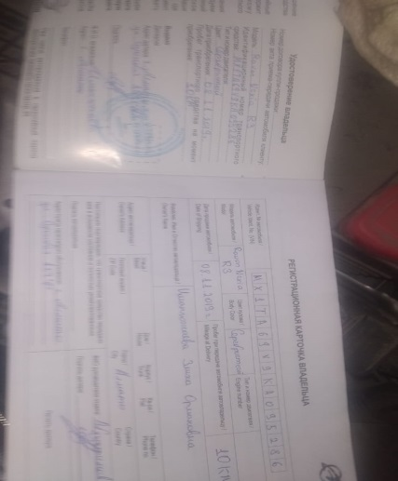
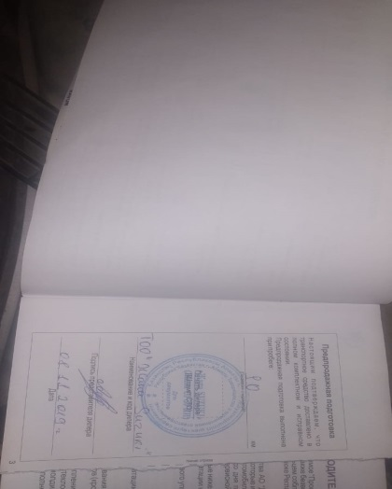
 |  | Тормозов
 |  | При повороте руля
 |  | При выключении сцепления
 |  | Обогревателя / кондиционера
 |  | При работе стеклоочистит / омывателя
 |  | При включении радио / CD проигрыват
 |  | Обогревателя заднего стекла
 |  | Прочее
D.
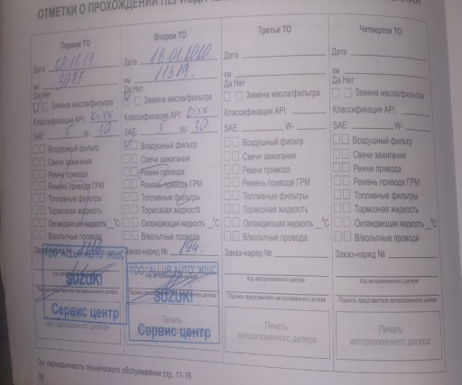
 |  | При запуске
 |  | При прогреве
 |  | На холотом ходу
C)
 |  | При горячем двигателе
E. | Возникает:
 |  | При ускорении
 |  | При высоких оборотах двигателя
 |  | При большой скорости
 |  | При большой загрузке багажника
F. | Когда случается по времени: |  |  | Информация о проблемной детали
X
 |  | Всегда |  | Номер детали по каталогу: | 24268381
 |  | Иногда |  | Наименование детали: | АКПП
 |  | После _____ км движения |  | Название поставщика: | GMK
 |  | После _____ минут езды |  | LOT № детали:
Действия инженера по гарантии дилерского предприятия |  |  |  | По рекомендации дистрибьютора выполнено: замена масла акпп (фото и видео приложены к общим материалам), так же разьем входящий в блок предохранителей пришлось сломать (контакты были перетянуты), требуется замена блока предохранителей моторного отсека с разьемом (фото и видео материалы так же приложены), для специалиста по ремонту акпп требуется разрешение на разбор агрегата.

Ответственный Отдел по принятию мер и исследованию проблемы

 |  |  |  | (заполняется со стороны Отдела Гарантии качества ЗАО "GM Uzbekistan")

